Sheet1

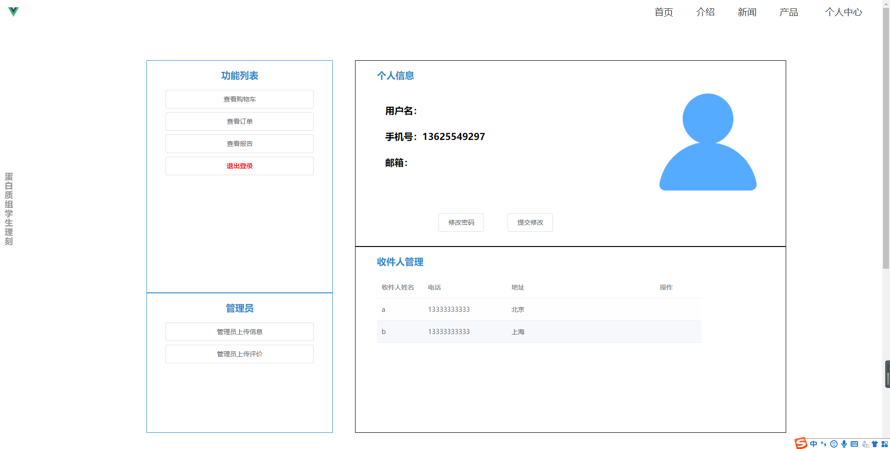
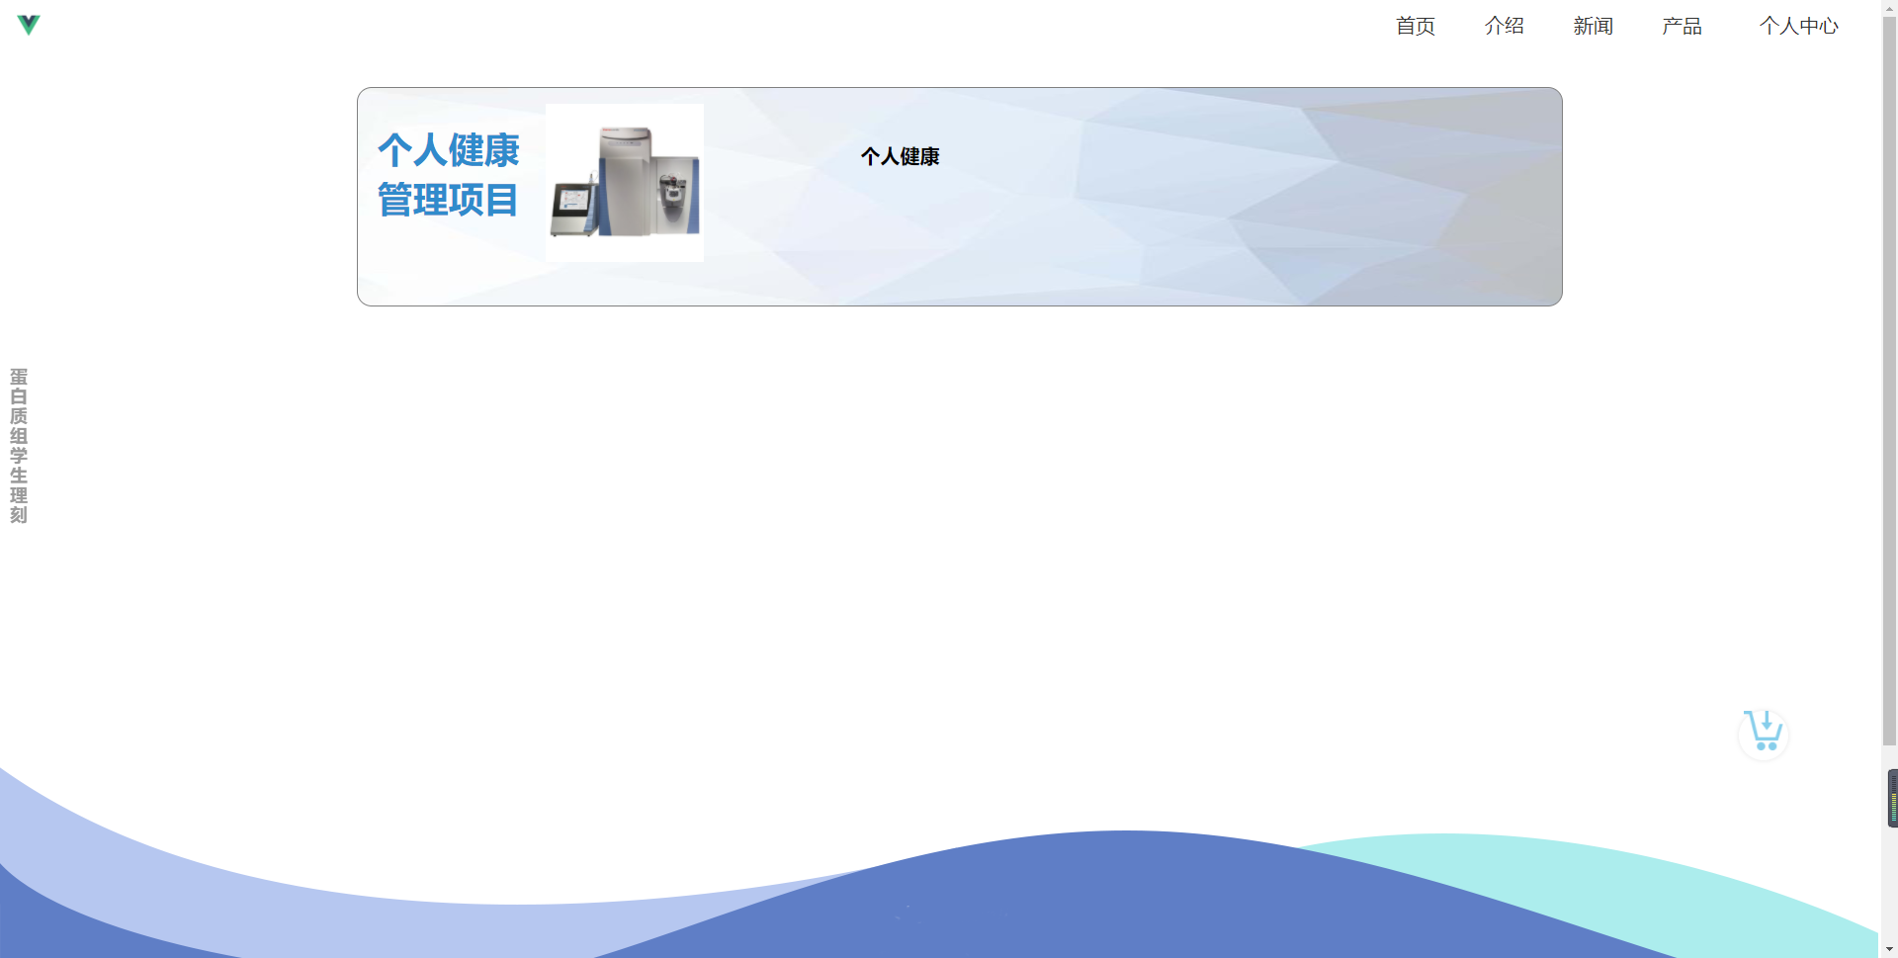
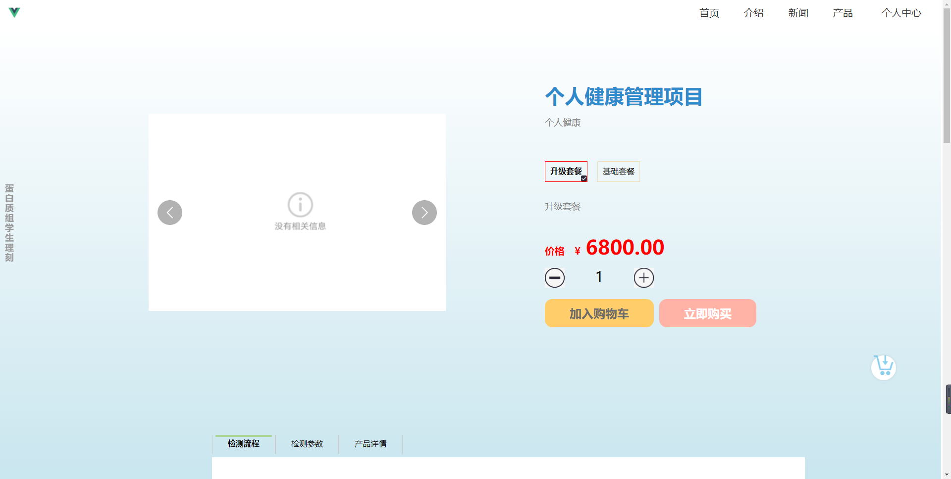
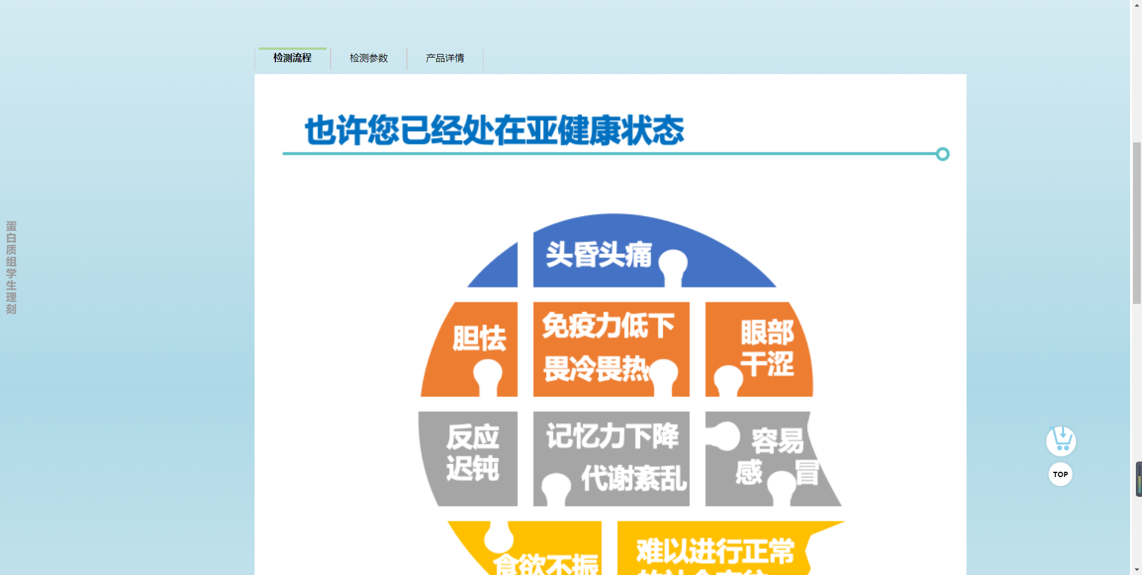
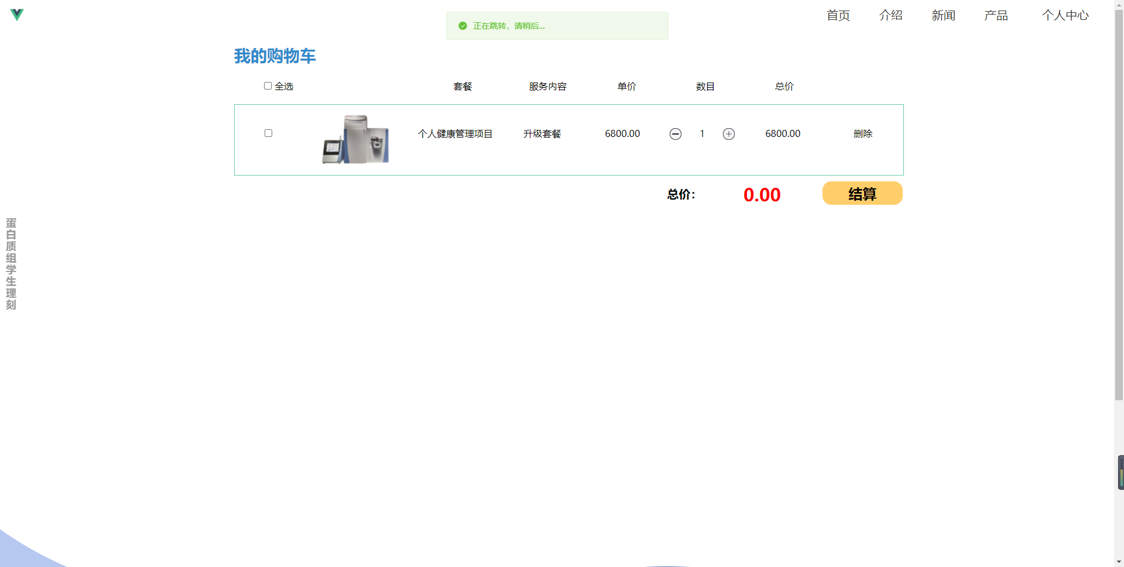
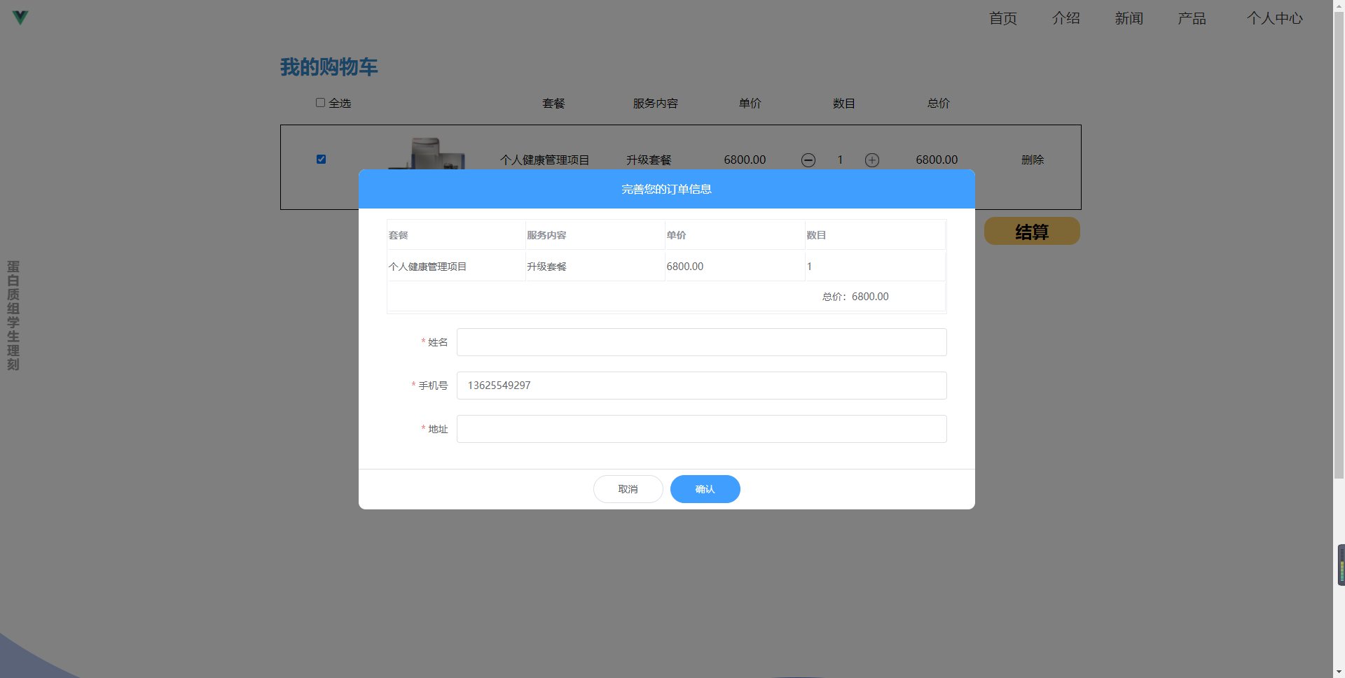
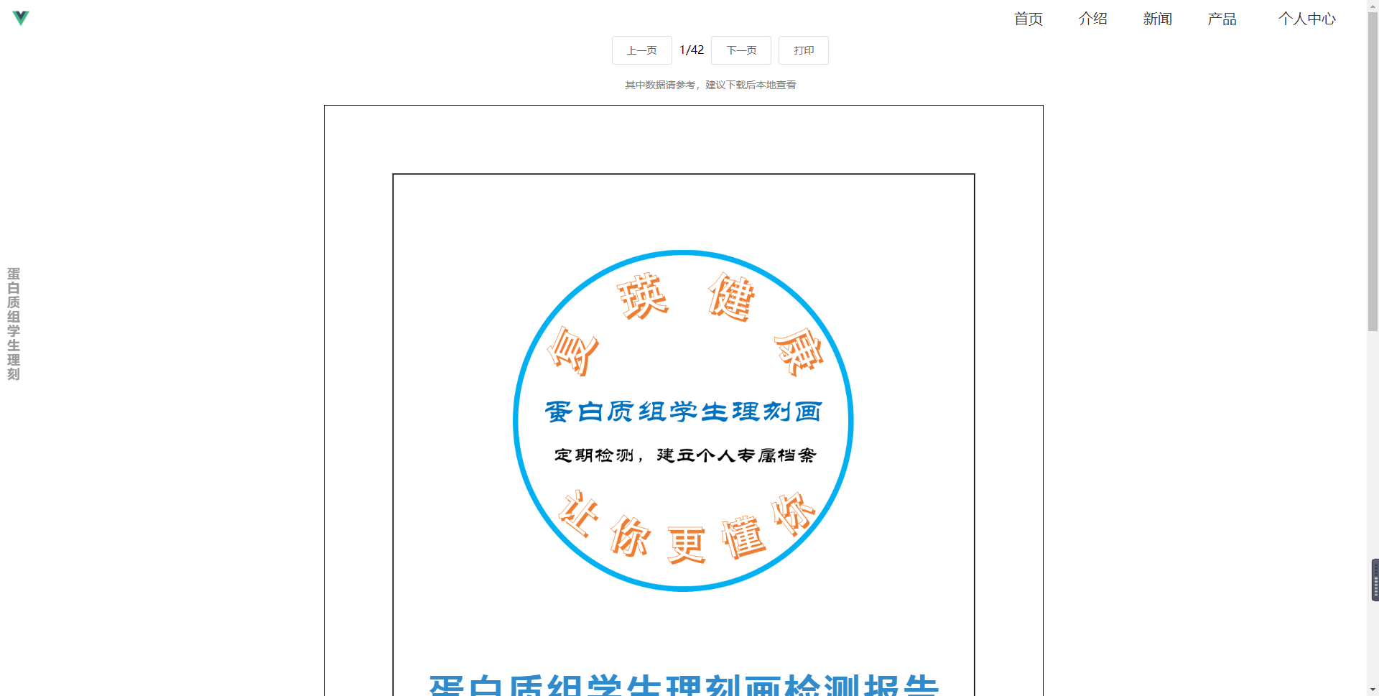
功能分组 | 具体功能 | 应用页面 | 获取(传送)方式 | 传递参数及说明 | dict名称（dict组成的array） | 数据条目 | 中文释义 | 类型 | 样例 | 前端铺设 | 后端建成 | URL（头部已经迁移至health/api） | 备注
登录/注册 | Login登录 | 登录 | get 参数为phone+password |  | \ | success | 登陆是否成功 | boolean | TRUE | √ | √ | WebLogin/
 |  |  |  |  | \ | registered | 是否已注册 | boolean | TRUE | √ | √
 |  |  |  |  | \ | msg | 登录错误信息 | string | ”wrong password" | √ | √
 |  |  |  |  | \ | admin | 是否为管理员 | boolean | FALSE | √ | √ |  | 返回管理员信息，通过localstorage完成
 | Register注册 | 注册 | post 参数为userName+phone+mail+validatecode+password |  | \ | success | 注册是否成功 | boolean | TRUE | √ | √ | register/
 |  |  |  |  | \ | msg | 注册错误信息 | string | ”验证码错误“ | √ | √ |  | 缺失手机号重复验证，通过msg完成
 | VerifyCode 获取手机号验证码 | 注册 | get 参数为phone |  | \ | \ |  |  |  | √ | √ | sendValidateCode/
服务商城 | 展示所有服务 | products （商品总览） | get 无参数 |  | goodList | id | 服务号-主键 | string | “001” | √ | √ | getProducts
 |  |  |  |  |  | title | 套餐名称 | string | “基础套餐” | √ | √
 |  |  |  |  |  | desc | 描述 | string | “个人健康” | √ | √
 |  |  |  |  |  | imgurl | 头图url | string | “https://” | √ | √ |  | 可通过主路径+1.png建表
 | 单个商品的详情数据 | detail （商品详情） | get 参数为goodId |  | \ | title | 标题 | string | “基础经典套餐” | √ | √ | getproductsdetail
 |  |  |  |  | \ | desc | 描述 | string | "add some words" | √ | √
 |  |  |  |  | \ | imgs | 滚动图片url | array-string | ["https://","https://"]
 |  |  |  |  | type | id | 服务分支-主键 | string | “1” | √ | √
 |  |  |  |  |  | name | 服务分支名 | string | “基础生理刻画套餐” | √ | √
 |  |  |  |  |  | tip | 套餐分支的补充说明 | string | “包括基础“ | √ | √
 |  |  |  |  |  | price | 分支服务单价 | number | 100 | √ | √
 |  |  |  |  | imgs | name | 图片分支名称 | string | “服务详情” | √ | √
 |  |  |  |  |  | imgs | 图片url的 | array-string | ["https://"] | √ | √ |  | 可通过主路径+1.png建表
账户管理 | 查看购物车 | cart （购物车） | get 参数为id(phone) |  | goodsInCart | product_id | 服务Id | string | "001" | √ | √ | getCartweb
 |  |  |  |  |  | product | 服务标题 | string | “基础套餐” | √ | √
 |  |  |  |  |  | detail_id | 服务类型id | string | "1" | √ | √
 |  |  |  |  |  | detail | 服务类型标题 | string | ”升级版“ | √ | √
 |  |  |  |  |  | product_img | 头图url | string | “https://” | √ | √ |  | 可通过主路径+1.png建表
 |  |  |  |  |  | price | 分支服务单价 | number | 100 | √ | √
 |  |  |  |  |  | num | 购买的数量 | number | 2 | √ | √
 |  |  |  |  |  | priceSum | 本项服务总价（后端建表比较方便） | number | 200 | √ | √
 | 档案获得 | profile （个人信息） | get 参数为phone |  | \ | user_name | 用户名（可修改） | string | "aa" | √ | √ | getCommonlyAddress
 |  |  |  |  | \ | user_email | 电子邮箱 | string | “@” | √ | √
 |  |  |  |  | address_array | name | 收件人姓名 | string | “我” | √ | √
 |  |  |  |  |  | phone | 收件人电话 | string | “136” | √ | √
 |  |  |  |  |  | address | 地址 | string | “北京” | √ | √
 | 信息编辑（非地址） |  | post 必备参数phone 可选参数为user_name+user_email |  | \ | success | 修改信息是否成功 | boolean | TRUE | -
 | 信息编辑（地址） |  | post 参数为id(phone)+name+phone+address |  | \ | success | 修改地址是否成功 | boolean | TRUE | - |  |  | address主要有三个信息，任一改变都应更改数据库数据， 因此前端会检查有无改变做出判断
 | 修改密码-获取验证码 |  | get 参数为phone |  | \ | \ |  |  |  | √ | √ | sendPasswordValidateCode | 向手机发送验证码
 | 修改密码-提交新密码 |  | post 参数为phone+password+verifycode |  | \ | success | 修改密码是否成功 | boolean | TRUE | √ | √ | resetPassword | 错误保护 相关错误码请见sheet2（后续规范化需求）
 |  |  |  |  | \ | msg | 注册错误信息 | string | “用户不存在” “验证码错误” ”IP拒绝访问“ | √ | √
购买管理 | 加入购物车/修改 | cart（购物车）& detail（商品详情页） | get 参数为id+detail_id+num |  | goodsInCart |  |  |  |  | √ | √ | updateCartWeb | 返回数据与“查看购物车”同
 | 订单提交 | cart子页面 （购物车） | post 参数为id+user_name+user_phone+user_address+tot_num+pay_list(*) |  | \ | success | 成功与否 | boolean | TRUE | √ | √ | payCartWeb
 |  |  |  |  | \ | paymentID | 支付订单ID | string | 2 | √ | √
 | 付款结算 | payment | get 参数为paymentID |  | orderIist | title | 标题 | string |  | √ | √ | paymentQRcode
 |  |  |  |  |  | subtitle | 副标题（详细内容） | string |  | √ | √
 |  |  |  |  |  | goodId | 商品id | string‘ |  | √ | √
 |  |  |  |  |  | name | 收件人 | string |  | √ | √
 |  |  |  |  |  | num | 数量 | number |  | √ | √
 |  |  |  |  |  | total | 总价 | number |  | √ | √
 |  |  |  |  | \ | QRcode | 付款二维码 | string |  | √ | √
 |  |  |  |  | \ | phone | 购买者的phone（唯一标识的id） | string |  | √ | √
 | 查询付款结果 |  | 参数为paymentId+phone |  | \ | status | 状态标识 | string | “new” | √ | √ | paymentStatus | 标识账单当前状态 未扫描 new 已经扫描未付款 scanned 已经支付 finished 取消支付 cancelled
 |  |  |  |  | \ | success | 成功与否 | boolean | TRUE | √ | √
 |  |  |  |  | \ | paymentID | 账单号 | string | “13” | √ | √
 | 流程追踪 | order （订单页面） | get 参数为phone |  | orderInList | order_id | 订单号 | string | "A01" | √ | √ | getOrders | 若有，可作为唯一主键
 |  |  |  |  |  | product | 服务标题 | string | “基础套餐” | √ | √
 |  |  |  |  |  | product_id | 服务Id | string | "001" | √ | √
 |  |  |  |  |  | detail | 服务类型标题 | string | ”升级版“ | √ | √
 |  |  |  |  |  | detail_id | 服务类型id | string | "1" | √ | √
 |  |  |  |  |  | num | 购买的数量 | number | 2 | √ | √
 |  |  |  |  |  | priceSum | 本项服务总价（后端建表比较方便） | number | 200 | √ | √
 |  |  |  |  |  | date | 下单时间 | string | “2020/9/1 10:00" | √ | √
 |  |  |  |  |  | status | 订单状态 | string | “pending” | √ | √ |  | 标识订单当前状态 未付款unpaid 未发货waiting 运输中in_transit 制备中producting 检测中testing 查看报告report
 |  |  |  |  |  | phone | 运单关联的手机号 | string | “133”（） | √ | √
 |  | transport 运输详情页 | get参数为id(phone)+orderId |  | \ | success | 获取是否成功 | boolean | TRUE |  |  | getExpressList | 有的时候传值订单号和手机不匹配，传回的是空值 有的时候传值会显示未查询到相关信息，希望后端做判断查询是否success（前端隐藏这部分逻辑有利于安全性）
 |  |  |  |  | history | orderID | 订单号 | string | “122132131” | √ | √
 |  |  |  |  |  | ExpressNumber | 运单号 | string | “SF123423244241” | √ | √
 |  |  |  |  |  | time | 节点时间 | string | “2020/9/1 10:00" | √ | √
 |  |  |  |  |  | context | 节点内容 | string | “到达杨浦区" | √ | √
 | 查看报告 | report | get 参数为id（phone）+orderId |  | \ | success | 获取是否成功 | boolean | TRUE | √ | √ | get_pdf | 查看这个orderID同userId(唯一)是否匹配
 |  |  |  |  | reportInOrder | name | 收件人姓名 | string | “我” | √ | √ |  | 同一个orderId可能对应多份报告，也可以考虑用reportId建新表
 |  |  |  |  |  | phone | 收件人电话 | string | “136” | √ | √
 |  |  |  |  |  | pdfUrl | 报告pdf的Url | string | “https://” | √ | √
 |  |  |  |  |  | pdfDownload | pdf的下载链接 | string | “https://" | √ | √
管理员 | 报告头部上传 | reportEdit | post |  | dataForm (上传) | name | 用户姓名 | string | “周” | √ | √ | update_report
 |  |  |  |  |  | sex | 性别 | string | “男” | √ | √
 |  |  |  |  |  | age | 年龄 | string | “23” | √ | √
 |  |  |  |  |  | health_history | 健康史 | string | “” | √ | √
 |  |  |  |  |  | sample_date | 送样日期 | string | “2020/9/1" | √ | √
 |  |  |  |  |  | sample_num | 样品编号 | string | “877283” | √ | √
 |  |  |  |  |  | resource | 样品来源 | string | “平台” | √ | √
 |  |  |  |  |  | type | 样品类型 | string | “指尖血” | √ | √
 |  |  |  |  |  | subject | 检测项目 | string | “全套餐” | √ | √
 |  |  |  |  |  | exp | 检测编号 | string | "209129" | √ | √
 |  |  |  |  |  | method | 检测方法 | string | ”次世代非数据依赖采集蛋白质组检测技术“ | √ | √
 |  |  |  |  |  | explanation | 结果解读 | string | “” | √ | √
 |  |  |  |  |  | mass_spectrogram_img | 质谱图 | string(base64) | base64 | √ | √
 |  |  |  |  |  | ms_text | 质谱图解释文字 | string | “” | √ | √
 |  |  |  |  |  | total_blood | 全血总量 | string | "30" | √ | √
 |  |  |  |  |  | total_plasma | 血浆总量 | string | "30" | √ | √
 |  |  |  |  |  | plasma_color | 血浆颜色 | string | "淡黄色“ | √ | √
 |  |  |  |  |  | qualify_1 | 血液样本是否合格 | string | ”是” | √ | √
 |  |  |  |  |  | platform_1 | 血液样本操作平台 | string | “Thermo” | √ | √
 |  |  |  |  |  | standard_1 | 血液样本质控标准 | string | “血浆总量>5μL” | √ | √
 |  |  |  |  |  | plasma_sample | 血浆上样量 | string | ”2“ | √ | √
 |  |  |  |  |  | protein_q | 蛋白质量 | string | ”100“ | √ | √
 |  |  |  |  |  | high_abundance_removal | 高丰度去除 | string | ”是“ | √ | √
 |  |  |  |  |  | qualify_2 | 蛋白提取是否合格 | string | ”是“ | √ | √
 |  |  |  |  |  | platform_2 | 蛋白提取操作平台 | string | “Thermo” | √ | √
 |  |  |  |  |  | standard_2 | 蛋白提取质控标准 | string | ”蛋白质量>30μg“ | √ | √
 |  |  |  |  |  | sample_amount | 上样量 | string | ”5000“ | √ | √
 |  |  |  |  |  | protein_identification_q | 蛋白鉴定量 | string | ”2561“ | √ | √
 |  |  |  |  |  | bias | 质量偏差 | string | ”2“ | √ | √
 |  |  |  |  |  | qualify_3 | 蛋白检测 | string | ”是“ | √ | √
 |  |  |  |  |  | platform_3 | 蛋白检测 | string | “Thermo” | √ | √
 |  |  |  |  |  | standard_3 | 蛋白检测 | string | ”蛋白测定量>2000个；质量偏差<5ppm" | √ | √
 | 订单总览 | manager | get | id(string) | orderList | orderID | 订单号 | string | “122132131” | √ | √ | get_all_report
 |  |  |  | filter/value 通用域any |  | username | 用户名 | string | “李明” | √ | √
 |  |  |  | filter/field |  | createtime | 创建时间 | string | “2020/9/1 10:00" | √ | √
 |  |  |  | sort/property |  | status | 状态 | string | “new” | √ | √ |  | 商定如下 new表示刚下单（无处理button） waiting表示等待填写表单 finished表示报告已经生成（可查）
 |  |  |  | sort/direction(DESC/ASC) |  | phone | 用户ID对应的phone | string | “11133333333” | √ | √
 |  |  |  |  |  | sampleiD | 检测序号 | string | “EXP000000" | √ | √
 | 上传商品 | uploadGood | post(upload) |  | \ | title | 套餐名称 | string | “基础套餐” | √ | √ | uploadGoodInfo | 返回goodId，后端给detail分配detailId
 |  |  |  |  | \ | desc | 描述 | string | ”详细介绍“ | √ | √
 |  |  |  |  | type | name | 分支服务名 | string | “基础版” | √ | √
 |  |  |  |  |  | price | 定价 | string | 1000 | √ | √
 |  |  | post(upload) |  | \ | id | 商品id | string | ”01“ | √ | √ | uploadGoodImage | slides为固有标签，作为滚播图片，滚播图片第一张作为头图
 |  |  |  |  |  | name | 图片分支名称 | string | “服务详情” | √ | √
 |  |  |  |  |  | file | 单个图片 | File |  | √ | √
 | 上传新闻 | uploadNews |  |  | \ | title | 标题 | string |  | √
 |  |  |  |  | \ | date | 日期 | string |  | √
 |  |  |  |  | \ | url | 链接 | string |  | √
 |  |  |  |  | \ | img | 头图 | string(base64) | base64 | √
 | 获得新闻列表 | news |  | page(页数，6个一页) | \ | title | 标题 | string |  | √
 |  |  |  |  | \ | date | 日期 | string |  | √
 |  |  |  |  | \ | url | 链接 | string |  | √
 |  |  |  |  | \ | img | 头图 | string |  | √
 |  |  |  |  | \ | total | 总页数 | number |  | √
 | 报告评价部分上传 | UploadCommend | get参数为exp（ 报告编号） |  |  |  |  |  |  |  |  | getevaluation

